画面
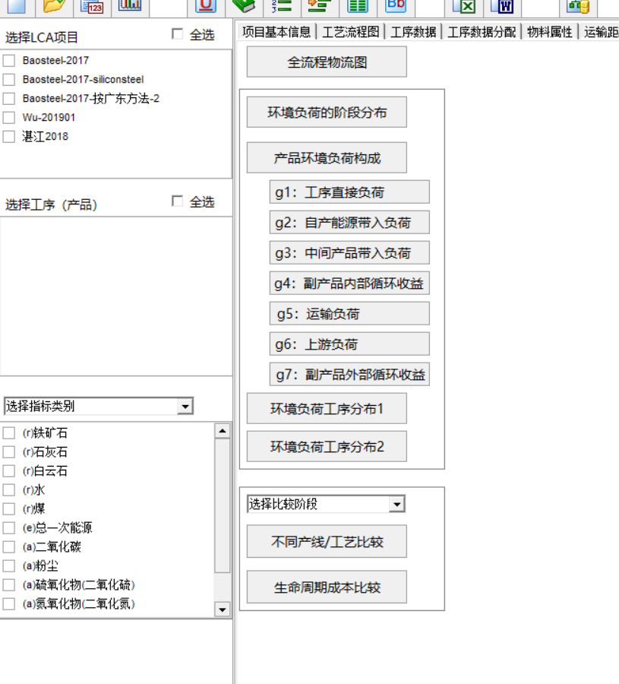
1，大类数据G1-G7的查询（明细构成）、环境负荷分布
2，典型牌号G1-G7的查询、环境负荷分布
3，针对典型牌号：同模拟计算。
4，原有功能保留。

G2 | lca_g21 | AF
 | lca_g22 | BF

